增量备份实际操作经过
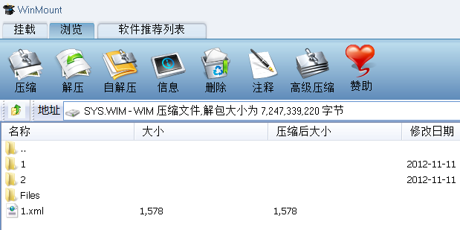
增量备份实际操作经过
1 进行全新备份和增量备份；2 用wimMount进行文件的查看及其它操作；
1.1 使用wintool进行备份
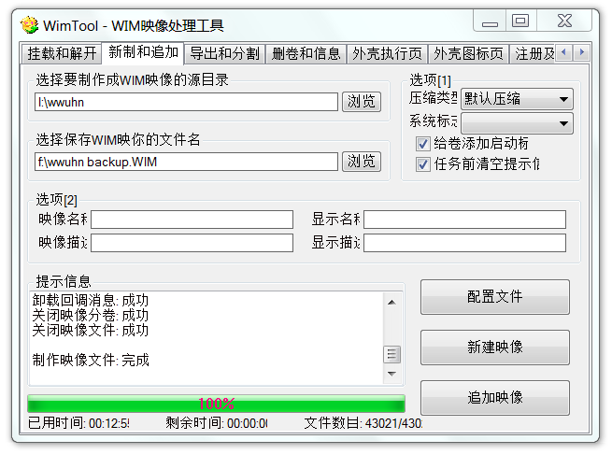

1.2 利用ImageX全新备份wwuh分区：
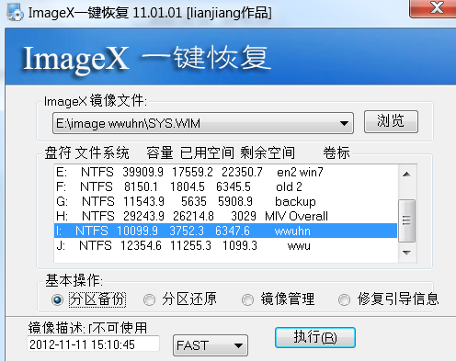

1.3利用ImageX增量备份：镜像文件选择之前备份好的镜像文件；
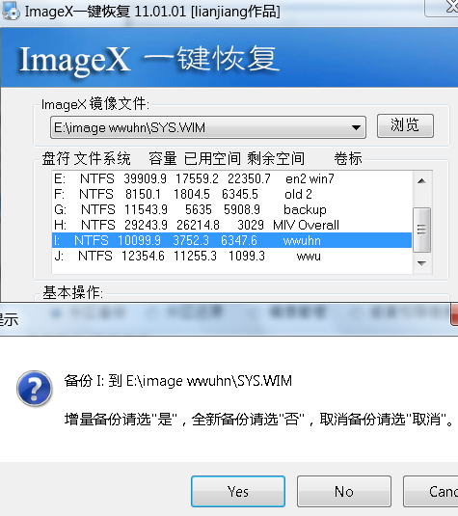

2 用WinMout查看备份的wim文件：下面的1代表第一次备份好的分区文件；2 代表第二次增量备份的文件（也是全部）

